Plan1
DIAGRAMA DE MÁQUINA DE ESTADOS | DIAGRAMA DE MÁQUINA DE ESTADOS
O que é o Diagrama de Máquina de Estados? | Diagrama de Máquina de Estados: é um diagrama que serve para representar a troca de estados que pode existir dentro de uma determinada Classse do nosso sistema. Digamos que uma determinada instância possa passar por vários estados diferentes depedendo do ponto em que a instância se encontra na execução, esses estados podem ser representados para que possamos ter uma visualização de onde eles se encontram e quais são os próximos passos, esse é o famoso Diagrama de Máquina de Estados. Ele é muito útil para aplicações que lidam com instâncias que podem assumir vários estados diferentes durante a execução.
Que Ferramentas UML uma Diagrama de Máquina de Estados utiliza? | O Diagrama de máquinas de estados utiliza: - Círculo: é usado no começo e no final do diagrama para identificar a instância que está passando pelos estados; - Retângulo com containers superior e inferior: que são usados para indicar os estados em que a instância precisa passar, onde: o container superior identifica o estado da instância, e o container inferior identifica um sub-estado, que seria um estado dentro de um estado que talvez a nossa instância precise de passar; - Setas: Serverm para direcionamento, identificam o fluxo de estados que a instância deve passar ou repassar dependendo do que ocorra durante a operação, ao lado das setas vão escritos as operações que as setas fazem;
- reservada para a questão acima -
Ilustre um Diagrama de Máquina de Estados: (Perceba que esse diagrama ilustra a mudança de estados de uma instância "reclamação" de um cliente para um técnico) | 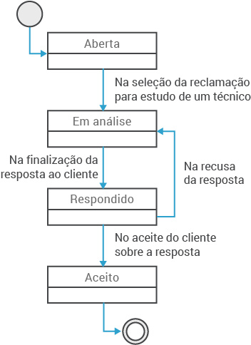
- reservada para a questão acima -
- reservada para a questão acima -
Ilustre um Diagrama de Máquina de Estados que utilize um Sub-Estado: | 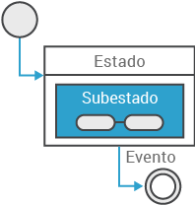
- reservada para a questão acima -

